Overview
 |  |  |  |  |  | vb

Hệ thống ghi nhận thông tin sinh trưởng, phát triển

Cơ sở dữ liệu cây trồng
Quản lý site, area
Quản lý thiết bị
Bảng điều khiển xuống

Khởi tạo
(site, area ..)
Đăng ký thiết bị
Khởi tạo cây trồng
Dashboard
Quy trình đóng và tái khởi tạo hoặc chuyển chu kỳ

Step 1 | Step 2 | Step 3 | Step 4 |  | Step 5
1. Đăng ký và khai báo thông tin user (sau này connect hệ thống bán hàng) | 1. Kết nối với bước 1 về site, area | 1. Lựa chọn cây trồng có hoặc ko có trong CSDL để khởi tạo | 1. Dashboard giám sát hàng ngày
2. Khai báo thông tin cơ bản về site, phân chia khu vực | 2. Kết nối với hệ thống bán hàng để quản lý bảo hành, bảo trì | 2. Nhập thông tin về loại cây trồng thời gian, kế hoạch dự kiến | 2. Hệ thống quản lý điều khiển xuống
3. Các thông tin khác đang bổ sung … |  |  | 3. Hệ thống tự động hoặc manual ghi nhận quá trình sinh trưởng và phát triển
 |  |  | 4. Kiểm soát chất lượng thông tin
 |  |  | 5. Liên kết với hệ thống hỗ trợ và chia sẻ thông tin

 |  |  |  | 1235 |  | 89

Step1.CreateSite
MÀN HÌNH SITE LIST
 |  | Site Name |  | Lâm đồng 1 |  |  | Trạng thái |  | All

 |  |  |  |  |  |  | Sở hữu |  | All |  |  |  | Tìm kiếm |  | Màn hình full quản trị và phân quyền chi tiết cho từng khách hàng

 | Site ID | Site Name |  |  |  | Trạng thái |  | Sở hữu |  | Mô tả |  | Hành động
 | 1 | Lâm đồng 1 |  |  |  | Hoạt động |  | anh.ht |  |  |  | Edit | Double | Delete
 | 2 | Lâm đồng 2 |  |  |  | Chưa hoạt động |  | anh.ht |  |  |  | Edit | Double | Delete
 | 3 | Lâm đồng 3 |  |  |  | Chưa hoạt động |  | anh.ht |  |  |  | Edit | Double | Delete

 |  |  |  |  |  |  |  |  |  |  |  |  | Tạo mới

MÀN HÌNH SITE CHI TIẾT
 | Nếu dài quá chuyển thành các tab

 |  |  |  |  |  |  |  |  |  | ID

 |  | Site Name |  | Lâm Đồng 1

 |  | Thông tin chung
 |  |  | Địa chỉ | 134 Nam Kỳ Khởi Nghĩa, TP. Buôn Ma Thuật, tỉnh Lâm Đồng, Việt Nam
 |  |  | Toạ độ | 20°58'12.7" |  | N | 105°46'41.4" |  | E

 |  |  | Diện tích site(m)
 |  |  |  | A: | 500 | B: | 500 |  |  | A
 |  |  |  |  |  |  |  |  | C | 225,000 | D
 |  |  |  | C: | 450 | D: | 450 |  |  | B

 |  | Điều kiện môi trường

 |  |  |  | Mùa xuân |  | Mùa hè |  | Mùa thu |  | Mùa đông
 |  |  | Nhiệt độ | 28 |  | 34 |  | 23 |  | 18
 |  |  | Độ ẩm KK
 |  |  | Độ ẩm đất
 |  |  | Ánh sáng
 |  |  | Gió

 |  | Nguồn nước
 |  |  | Loại nguồn: |  | Nước sông
 |  |  |  |  |  |  |  | <Mô tả đặc điểm nguồn nước>
 |  |  | Khoảng cách nguồn: |  | 500 m

 |  | Thông tin khác

 |  |  | <Mô tả cơ bản về thành phần đất dự kiến trồng>

Lưu
Thoát
Xoá

Step1.CreateArea
MÀN HÌNH AREA LIST
 |  | Site Name |  | Lâm đồng 1 |  |  | Trạng thái | All

 |  | Area Name |  | All |  |  | Sở hữu | All |  |  |  |  | Tìm kiếm

 | Area ID | Site Name |  | Area Name |  |  | Trạng thái | Sở hữu |  | Mô tả |  | Action
 | 1 | Lâm Đồng 1 |  | Nhà kính sản xuất dâu tây |  |  | Hoạt động | anh.ht |  |  |  | Edit | Double | Delete
 | 2 | Lâm Đồng 1 |  | Nhà kính cà chua |  |  | Chưa hoạt động | anh.ht |  |  |  | Edit | Double | Delete
 | 3 | Lâm Đồng 1 |  | Nhà kính rau mầm |  |  | Chưa hoạt động | anh.ht |  |  |  | Edit | Double | Delete

 |  |  |  |  |  |  |  |  |  |  |  |  | Tạo mới

MÀN HÌNH AREA CHI TIẾT

 |  |  | Site Name |  | Lâm Đồng 1 |  |  |  |  |  |  |  |  |  | Drop list

 |  |  | Area Name |  | Nhà kính sản xuất dâu tây

 |  |  | Diện tích Area(m)
 |  |  |  | A: | 110 | B: | 110 |  | A
 |  |  |  |  |  |  |  | C | 6,600 | D
 |  |  |  | C: | 60 | D: | 60 |  | B

 |  |  |  |  |  |  |  |  |  |  |  |  |  |  | Drop list lấy từ bảng dữ liệu step3

 |  |  | Đất và dinh dưỡng
 |  |  |  | Loại đất sử dụng |  |  | Loamy sand

 |  |  |  | Thành phần dinh dưỡng: |  |  |  |  |  |  |  |  |  |  | Tạm thời cho mô tả, chưa có cách hquả hơn
 |  |  |  | <Mô tả cơ bản về thành phần đất dự kiến trồng>

 |  |  | Danh sách thiết bị |  |  |  |  |  |  |  |  |  |  |  | Chỉ view

 |  |  | Serial |  | Loại thiết bị |  | Tên thiết bị |  | Toạ độ |  | Ngày gán
 |  |  | DA.012.000189 |  | Sensor |  | Đo độ ẩm không khí |  |  |  | 20-Oct-16 | Chi tiết |  |  | Chuyển sang màn hình gán thiết bị step 2
 |  |  | DA.012.000190 |  | Sensor |  | Đo ánh sáng |  |  |  | 20-Oct-16 | Chi tiết |  |  | Chỉ view được ở đây khi gán thiết bị ở bước 2
 |  |  | DA.012.000191 |  | Sensor |  | Đo nhiệt độ, độ ẩm đất |  |  |  | 20-Oct-16 | Chi tiết
 |  |  | DA.012.000192 |  | Sensor |  | Đo ánh sáng |  |  |  | 20-Oct-16 | Chi tiết
 |  |  | DA.012.000193 |  | Sensor |  | Đô sức gió |  |  |  | 20-Oct-16 | Chi tiết
 |  |  | GW.014.00023 |  | Gateway |  | Định tuyến dữ liệu |  |  |  | 20-Oct-16 | Chi tiết
Thêm mới
Chỉnh sửa
Loại bỏ

 |  |  | Danh sách cây trồng

 |  |  | Mã cây |  | Tên cây |  |  |  |  |  | Ngày trồng |  |  |  | View thông tin chi tiết item
 |  |  | 2016.10.27.0001 |  | Cải ngọt |  |  |  |  |  | 20-Oct-16 | Chi tiết |  |  | Chỉ view lên khi thực hiện bước khởi tạo số 4
 |  |  | 2016.10.27.0002 |  | Cái đắng |  |  |  |  |  | 20-Oct-16 | Chi tiết
 |  |  | 2016.10.27.0003 |  | Cải bẹ |  |  |  |  |  | 20-Oct-16 | Chi tiết

Lưu
Thoát
Xoá

Step2.AssignDevice
MÀN HÌNH DANH SÁCH THIẾT BỊ
 |  | Site Name | Lâm đồng 1 | Trạng thái |  | All | Device ID |  | All

 |  | Area Name | All | Loại thiết bị |  | All | Tên thiết bị |  | All |  |  | Tìm kiếm

 | Device ID | Loại thiết bị | Tên thiết bị | Site Name |  | Area Name |  | Trạng thái | Toạ độ | Ngày gán | Port | Action
 | DA.012.000189 | Sensor | Đo độ ẩm không khí | Lâm Đồng 1 |  | Nhà kính sản xuất dâu tây |  | Hoạt động |  | 20-Oct-16 |  | Edit | View data
 | DA.012.000190 | Sensor | Đo ánh sáng | Lâm Đồng 1 |  | Nhà kính cà chua |  | Hoạt động |  | 20-Oct-16 |  | Edit | View data
 | DA.012.000191 | Sensor | Đo nhiệt độ, độ ẩm đất | Lâm Đồng 1 |  | Nhà kính rau mầm |  | Hoạt động |  | 20-Oct-16 |  | Edit | View data
 | DA.012.000192 | Sensor | Đo ánh sáng | Lâm Đồng 1 |  | Nhà kính sản xuất dâu tây |  | Hoạt động |  | 20-Oct-16 |  | Edit | View data
 | DA.012.000193 | Sensor | Đô sức gió | Lâm Đồng 1 |  | Nhà kính cà chua |  | Chưa hoạt động |  | 20-Oct-16 |  | Edit | View data
 | GW.014.00023 | Gateway | Định tuyến dữ liệu | Lâm Đồng 1 |  | Nhà kính rau mầm |  | Chưa hoạt động |  | 20-Oct-16 |  | Edit | View data
 | EH.001 | Electric hub | Van điện từ sàn trên phải | Lâm Đồng 1 |  | Nhà kính rau mầm |  | Hoạt động |  | 20-Oct-16 | P102 | Edit

 |  |  |  |  |  |  |  |  |  |  |  |  |  | Port và tên được gán dưới đây
 |  |  |  |  |  |  |  |  |  |  |  | Tạo mới

 |  |  |  | Drop list
MÀN HÌNH GÁN THIẾT BỊ |  |  |  |  |  |  |  |  |  |  |  |  | Dựa trên kết quả gửi tín hiệu để xác định trạng thái

 |  | Thông tin cơ bản

 |  | Site Name | Lâm Đồng 1 |  | <Biểu đồ lấy toạ độ>

 |  | Area Name | Nhà kính sản xuất dâu tây

 |  | Mã thiết bị | DA.012.000192

 |  | Loại thiết bị | Sensor |  |  |  |  |  |  |  |  |  | Auto load từ cơ sở dữ liệu về thiết bị

 |  | Tên thiết bị | Đo ánh sáng

 |  | Toạ độ

 |  | Ngày xuất xưởng | 19-Oct-16

 |  | Ngày hết bảo hành | 19-Oct-17

 |  | Gateway | GW.014.00023
 |  |  |  |  |  |  |  |  |  |  |  | Phải khai báo gateway trước
 |  | EH Port | P102

 |  | Tên thiết bị gán vào port

 |  | Thông tin chi tiết

Lưu
Thoát
Xoá

Step4.CreateProcess
DANH MỤC QUY TRÌNH
ID | Site Name |  | Area Name |  |  | Tên quy trình |  |  |  | Trạng thái |  | Action
1 | Lâm Đồng 1 |  | Nhà kính sản xuất dâu tây |  |  | Trồng dâu tây tháng 11 năm 2016 |  |  |  | Chưa hoạt động |  | Edit
2 | Lâm Đồng 1 |  | Nhà kính cà chua |  |  | Trồng cà chua tháng 9 năm 2016 |  |  |  | Chưa hoạt động |  | Edit
3 | Lâm Đồng 1 |  | Nhà kính rau mầm |  |  | Trồng rau mầm tháng 10 năm 2016 |  |  |  | Hoạt động |  | Edit

 |  |  |  |  |  |  |  |  |  |  |  | Tạo mới

KHỞI TẠO QUY TRÌNH

Quy trình |  | Môi trường |  | Dinh dưỡng |  | Hệ thống tưới |  | Tăng trưởng |  | Thu hoạch |  |  | click vào đây Popup ra danh sách tìm kiếm

 | Tên quy trình |  | Trồng rau mầm tháng 10 năm 2016

 | Lựa chọn site |  | Lâm Đồng 1 |  |  | Lựa chọn khu vực |  | Nhà kính rau mầm

 | Lựa chọn cây trồng |  | 2016.10.27.0003 |  |  | Tên cây trồng |  | Cải bẹ |  |  |  |  |  | Mã SP |  | Tên SP |  | Mùa vụ

 | Thời gian trồng thích hợp |  |  |  | tháng |  | tháng |  |  |  |  |  |  |  |  |  |  | Tìm kiếm

 | Các đặc tính chung: |  |  |  |  |  |  |  |  |  |  |  |  | Mã sản phẩm | Tên sản phẩm | Mùa vụ | .. | .. | ..
 | <Diễn giải> |  |  |  |  |  |  |  |  |  |  |  |  | 2016.10.27.0001 | Cải ngọt | Mùa đông
 |  |  |  |  |  |  |  |  | <Hình ảnh sản phẩm> |  |  |  |  | 2016.10.27.0002 | Cái đắng | Mùa đông |  |  | 1
 |  |  |  |  |  |  |  |  |  |  |  |  |  | 2016.10.27.0003 | Cải bẹ | Mùa đông

Khởi tạo
Cập nhật
Thoát

 |  |  |  |  |  |  |  | Tuỳ trạng thái để ẩn hiện các button

Quy trình |  | Môi trường |  | Dinh dưỡng |  | Hệ thống tưới |  | Tăng trưởng |  | Thu hoạch

 | Cây trồng |  | Cải bẹ
 |  |  |  |  |  |  |  |  |  |  |  |  | Hiện tại chưa có cách để tính toán các phương pháp :
 | Chọn chu kỳ |  | Vegetative |  |  | Chọn ngày |  | 10 |  |  |  |  | 1. Tăng, giảm nhiệt độ phù hợp
 |  |  |  |  |  |  |  |  |  |  |  |  | 2. Tăng giảm độ ẩm phù hợp
 |  |  |  |  |  |  |  |  |  |  |  |  | 3. Tăng giảm PH tối ưu
 | Nhiệt độ tối ưu |  |  | 20 | C | Tới | 25 | C |  | 22 | C |  | 4. Tăng, giảm cường độ ánh sáng
 |  |  |  |  |  |  |  |  |  |  |  |  | 5. Tính toán lưu lượng gió

 | Độ ẩm trong đất |  |  |  | %RH | Tới |  | %RH |  |  | %RH

 | Độ ẩm không khí |  |  |  | %RH | Tới |  | %RH |  |  | %RH

 | PH tối ưu |  |  |  | PH | Tới |  | PH |  |  | PH

 | Cường độ ánh sáng |  |  |  | K | Tới |  | K |  |  | K

 | Lưu lượng gió |  |  |  | m3/h | Tới |  | m3/h |  |  | m3/h

Khởi tạo
Cập nhật
Thoát

Quy trình |  | Môi trường |  | Dinh dưỡng |  | Hệ thống tưới |  | Tăng trưởng |  | Thu hoạch

 | Nguồn dinh dưỡng tối ưu /1m2 đơn vị trồng

 | ID | Chu kỳ | Ngày | Zn | Cl | NH4 | P2O5 | K2O | CaCO3 | Mo | S | Bo

 | Tổng

 | Nguồn dinh dưỡng cần chuẩn bị
 |  |  |  |  |  |  |  |  |  |  | Lấy từ gợi ý

 | ID | Chu kỳ | Ngày | Zn | Cl | NH4 | P2O5 | K2O | CaCO3 | Mo | S | Bo

 | Tổng

Khởi tạo
Cập nhật
Thoát

Quy trình |  | Môi trường |  | Dinh dưỡng |  | Hệ thống tưới |  | Tăng trưởng |  | Thu hoạch

 | Loại tưới | Spray_Minisprinkler |  |  | Số lượng luống |  | 40 |  | K.Cách luống |  | 1000 | cm

 | K.Cách đầu tưới |  | 20 | cm | K.Cách nguồn |  | 3 | m | K.Cách line |  | 40 | cm

 | Lượng nước tiêu thụ dự kiến |  |  | 15 | m3/h

Khởi tạo
Cập nhật
Thoát

Quy trình |  | Môi trường |  | Dinh dưỡng |  | Hệ thống tưới |  | Tăng trưởng |  | Thu hoạch

 | Tăng trưởng của cây trồng qua các giai đoạn

 | Tiêu chí | Cây non |  | Trưởng thành |  | Ra hoa |  | Đậu quả |  | Thu hoạch
 |  | Nhỏ | Lớn | Nhỏ | Lớn | Nhỏ | Lớn | Nhỏ | Lớn | Nhỏ | Lớn
 | Lá

 | Thân

 | Rễ

 | Cành

 | Nụ

 | Hoa

 | Quả

 | Các loại sâu bênh trong quá trình trồng và cách phòng tránh

 |  |  |  |  | <Description>

Khởi tạo
Cập nhật
Thoát

Quy trình |  | Môi trường |  | Dinh dưỡng |  | Hệ thống tưới |  | Tăng trưởng |  | Thu hoạch

 |  |  |  |  |  | Chu kỳ |  |  | 1

 |  |  |  |  |  | Sản lượng dự kiến |  |  | 1,022 | Kg

 |  |  |  |  |  | Ngày thu hoạch dự kiến: |  |  | 23-Mar-17

 | Chu kỳ |  |  | 2

 | Sản lượng dự kiến |  |  | 1,022 | Kg

 | Ngày thu hoạch dự kiến: |  |  | 23-Mar-17

Khởi tạo
Cập nhật
Thoát

Step4.ViewDBoard.KH

Kiểm soát khí hậu | Dinh dưỡng | Tăng trưởng | Sâu bệnh | Thu hoạch
 | Lựa chọn hình thức cập nhật realtime data (Mặc định manual)

Khu vực 1 |  | Khu vực 2 |  | Khu vực 3 | Khu vực 4 | …

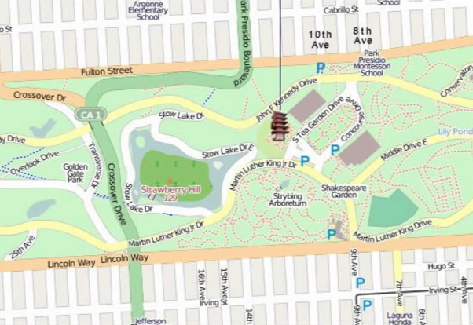
 | Ảnh | Video | Map |  |  | Tên nhà kính: | Khu nhà kính số 1
 |  |  |  |  |  |  |  |  |  |  |  |  |  | Thời gian | Nhiệt độ |  | Độ ẩm trong đất |  | Độ ẩm không khí |  | Ánh sáng |  | Sức gió
 |  |  |  |  |  |  |  |  |  |  |  |  |  |  | Target | Realtime | Target | Realtime | Target | Realtime | Target | Realtime | Target | Realtime
 |  |  |  |  |  |  |  |  |  |  |  |  |  | 1.00
 |  |  |  |  |  |  |  |  |  |  |  |  |  | 2.00
Khu vực dâu tây pháp mã DT390MK
1. Ngày trồng: 20-Aug-2016
2. Trạng thái: Ra hoa
3. Số ngày: 21
 |  |  |  |  |  |  |  |  |  |  |  |  |  | 3.00
 |  |  |  |  |  |  |  |  |  |  |  |  |  | 4.00
 |  |  |  |  |  |  |  |  |  |  |  |  |  | 5.00
 |  |  |  |  |  |  |  |  |  |  |  |  |  | 6.00
 |  |  |  |  |  |  |  |  |  |  |  |  |  | 7.00
 |  |  |  |  |  |  |  |  |  |  |  |  |  | 8.00
 |  |  |  |  |  |  |  |  |  |  |  |  |  | 9.00
 |  |  |  |  |  |  |  |  |  |  |  |  |  | 10.00
 |  |  |  |  |  |  |  |  |  |  |  |  |  | 11.00
 |  |  |  |  |  |  |  |  |  |  |  |  |  | 12.00
 |  |  |  |  |  |  |  |  |  |  |  |  |  | 13.00
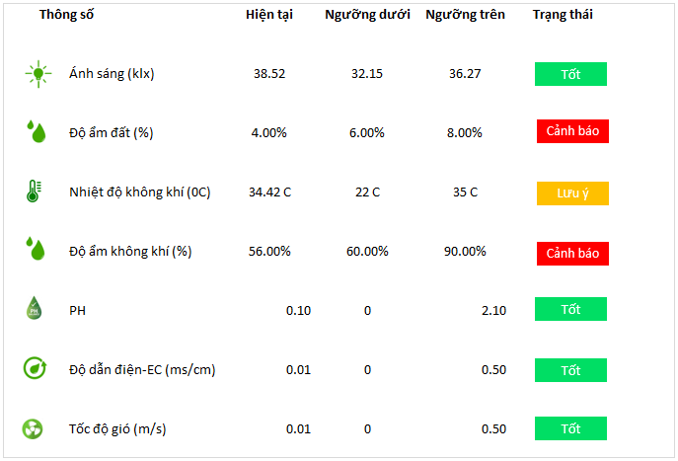
 |  |  |  |  |  |  |  |  |  |  |  |  |  | 14.00
 |  |  |  |  |  |  |  | LỊCH TRÌNH TRONG NGÀY |  |  |  |  |  | 15.00
 |  |  |  |  |  |  |  | 6:11:00 | P102 | Van điện từ 01 | Auto | Tắt
 |  |  |  |  |  |  |  | 6:11:00 | P103 | Van điện từ 02 | Auto | Tắt
 |  |  |  |  |  |  |  | 6:11:00 | P104 | Van điện từ 03 | Auto | Tắt
 |  |  |  |  |  |  |  | 6:11:00 | P105 | Van điện từ 04 | Auto | Tắt | Lấy theo thời gian setup lịch đóng mở thiết bị
 |  |  |  |  |  |  |  | 6:11:00 | P106 | Van điện từ 05 | Auto | Tắt
 |  |  |  |  |  |  |  | 6:11:00 | P107 | Van điện từ 06 | Auto | Tắt | Code các port của thiết bị, lấy trong bảng khai báo port nguồn điện
 |  |  |  |  |  |  |  | 6:10:00 | P101 | Máy bơm 01 | Auto | Tắt | P (Port) - Số hàng trăm (1): đánh số vị trí electric hub - 01: Port số (Xem bảng: cs_electric_hub)
 |  |  |  |  |  |  |  | 6:00:00 | P101 | Máy bơm 01 | Auto | Mở
 |  |  |  |  |  |  |  | 5:59:00 | P102 | Van điện từ 01 | Auto | Mở | Lấy theo thiết bị được gán vào port <Cần có chỗ gán>
 |  |  |  |  |  |  |  | 5:59:00 | P103 | Van điện từ 02 | Auto | Mở
 |  |  |  |  |  |  |  | 5:59:00 | P104 | Van điện từ 03 | Auto | Mở | Dạng thiết lập
 |  |  |  |  |  |  |  | 5:59:00 | P105 | Van điện từ 04 | Auto | Mở
 |  |  |  |  |  |  |  | 5:59:00 | P106 | Van điện từ 05 | Auto | Mở | Trạng thái hành động
 |  |  |  |  |  |  |  | 5:59:00 | P107 | Van điện từ 06 | Auto | Mở

 |  |  |  |  |  |  |  |  |  |  |  |  | Click vào đây lọc ra danh sách các thiết bị cho phép điều khiển mục Step5.Controlarea

Step5.Control area
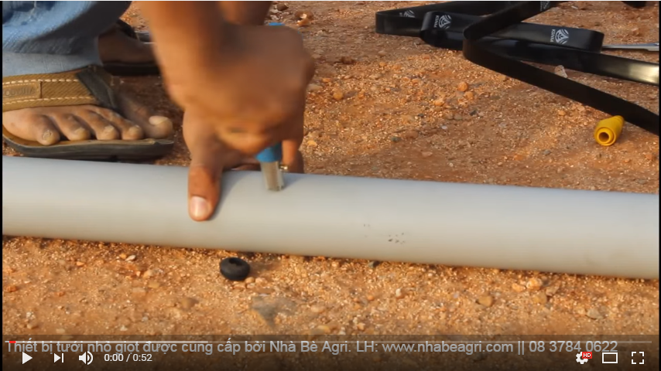
 |  |  |  | Khu nhà kính số 1
 | Bạn đang điều khiển làm thay đổi:
 |  | ÁNH SÁNG | Khu vực 1
 | Mã cổng | Tên TB | Tình trạng | Điều khiển | Đặt lịch |  |  |  | Daily | Spec Day
Chỉ hiển thị phạm vi thiết | P201 | Hệ thống cửa mái góc phải | off |  |  | Manual | Schedule | Mở | 07h:20m:30S | Mon | Tue | Wed | Thu | Fri | Sat | Sun
bị cần điều khiển tương | P202 | Hệ thống cửa mái góc trái | off |  |  |  |  | Đóng | 07h:25m:30S
ứng với cảnh báo | P203 | Hệ thống cửa mái góc giữa | off |  |  |  |  | Mở | 14h:00m:00s | 07h:20m:30S |  | 14h:00m:00s
Duyệt
Duyệt
là các button trên | P204 | Đèn chiếu sáng góc trước | off |  |  |  |  | Đóng | 14h:10m:00s | 07h:25m:30S |  | 14h:10m:00s
dashboard đang theo | P205 | Đèn chiếu sáng giữa | off |  |  |  |  | …
dõi | P206 | Đèn chiếu sáng góc sau | off
--> Danh sách mapping
các thiết bị thuộc nhóm
Duyệt
nào được lưu trong
phần thiết kế

